1 種類と特性
1 擁壁の種類と構造特性

■ 図 1 擁壁の種類
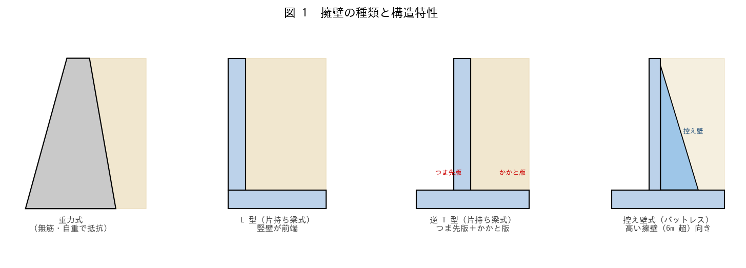

■ 問題 1 種類と特性の対応
種類 | 抵抗の仕組み（記入） | 適用高さの目安（記入） | 配筋（記入）
重力式
もたれ式
L 型（片持ち梁式）
逆 T 型（片持ち梁式）
控え壁式

選択肢（抵抗）：自重で抵抗／自重＋背面土の重量／竪壁・底版の曲げ抵抗。選択肢（高さ）：〜2m／〜3m／3〜6m／6m 超。

■ 問題 2 逆T型の各部名称
逆T型擁壁の次の部位の名称と役割を答えよ：(1) 竪壁 (2) つま先版（前趾） (3) かかと版（後趾） (4) 底版。

■ 問題 3 L型 vs 逆T型
L型と逆T型の違い（つま先版の有無）と、それぞれが有利になる条件を述べよ（敷地境界が擁壁前面ぎりぎり／背面に十分な余裕がある 等）。

■ 問題 4 安定の 3 本柱
擁壁が安全であるために確認する 3 つの安定（外的安定）と、部材が壊れないための検討（内的安定）を挙げよ。

2 土圧の選別
2 擁壁の種類に応じた土圧の選別

■ 図 2 変位と土圧・仮想背面法
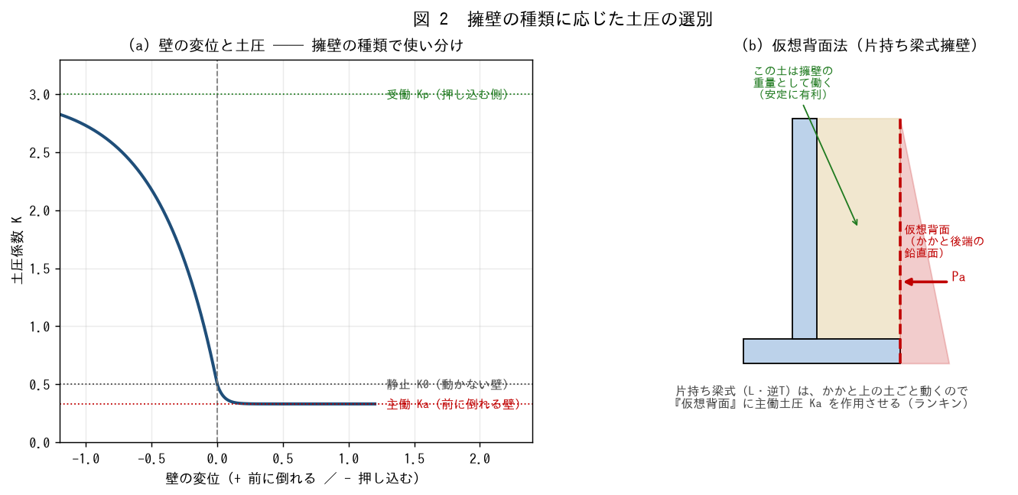

■ 問題 1 土圧の選別
擁壁・条件 | 用いる土圧（記入） | 理由（記入）
自立して前に微小変位する擁壁（一般の擁壁）
ほとんど変位しない剛な地下外壁・ボックス
擁壁前面の根入れ部分の抵抗

選択肢：主働土圧 Ka／静止土圧 K0／受働土圧 Kp。一般の擁壁がわずかに前傾して主働状態になる理由も 1 行で。

■ 問題 2 仮想背面法
(1) 片持ち梁式（L・逆T）で『仮想背面』に土圧を作用させる理由を、かかと版上の土の挙動から説明せよ。
(2) 仮想背面に作用させる土圧の合力 Pa を求めよ。Ka=0.333、γ=18、H=5.0、上載 q=10。自重分 ½KaγH² と 上載分 KaqH を分けて計算し、作用高さも求めよ。

■ 問題 3 かかと上の土の二面性
かかと版上の背面土は、(a) 転倒・滑動を促す『土圧』の源であると同時に、(b) 擁壁を安定させる『重量』としても働く。この二面性を 2 行で説明せよ。

■ 問題 4 Ka の計算
ランキンの主働土圧係数 Ka = tan²(45°−φ/2)。φ=30°・35°・40° の Ka を計算し、良質な裏込め材（φ大）ほど土圧が小さくなることを確認せよ。

3 安定計算
3 安定計算（滑動・転倒・支持力）

■ 図 3 逆T型擁壁の寸法と荷重
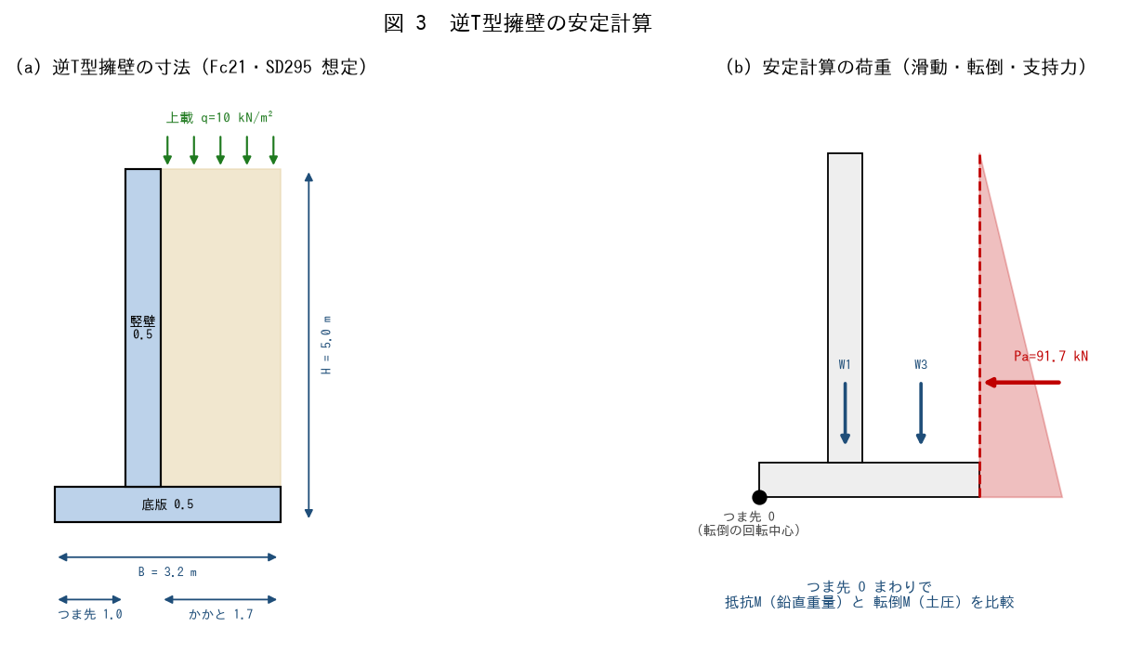

■ 手順 1 鉛直重量とつま先まわりモーメント
各重量とつま先 O からの距離を計算し、抵抗モーメント Mr を求めよ（γ_c=24、γ=18、q=10）。

記号 | 内容 | 重量 W (kN)（記入） | 腕 x (m)（記入） | W·x（記入）
W1 | 竪壁 0.5×4.5×24
W2 | 底版 3.2×0.5×24
W3 | かかと上の土 1.7×4.5×18
W4 | 上載 1.7×10
計 | ΣW ／ ΣW·x |  | —

■ 手順 2 土圧（仮想背面・全高 H）

成分 | 式 | 合力 (kN)（記入） | 作用高 (m)（記入）
自重土圧 | ½·Ka·γ·H² |  | H/3=
上載土圧 | Ka·q·H |  | H/2=
計 Pa | — |  | 加重平均

■ 手順 3 3 つの安定検定

検定 | 式 | 計算（記入） | 安全率（記入） | 判定 Fs≧1.5
転倒 | Mr / Mo
滑動 | μ·ΣW / Pa
支持力 | e=B/2−(Mr−Mo)/ΣW、qmax

支持力は、偏心 e が B/6 以内（接地圧が負にならない）を確認し、qmax=ΣW/B·(1+6e/B) ≦ 許容支持力 qa=200 を照査する。

■ 問題 4 NG 時の対策
(1) 滑動が NG のとき有効な対策を 2 つ（底版幅拡大・つま先突起（せん断キー）・基礎の粗面化）。(2) 転倒が NG のとき（かかと版を伸ばす＝背面土重量を増やす）。(3) 支持力が NG のとき（底版幅拡大・地盤改良・杭基礎）。

4 竪壁・底版応力
4 竪壁・底版の応力算定

■ 図 4 片持ち梁モデル
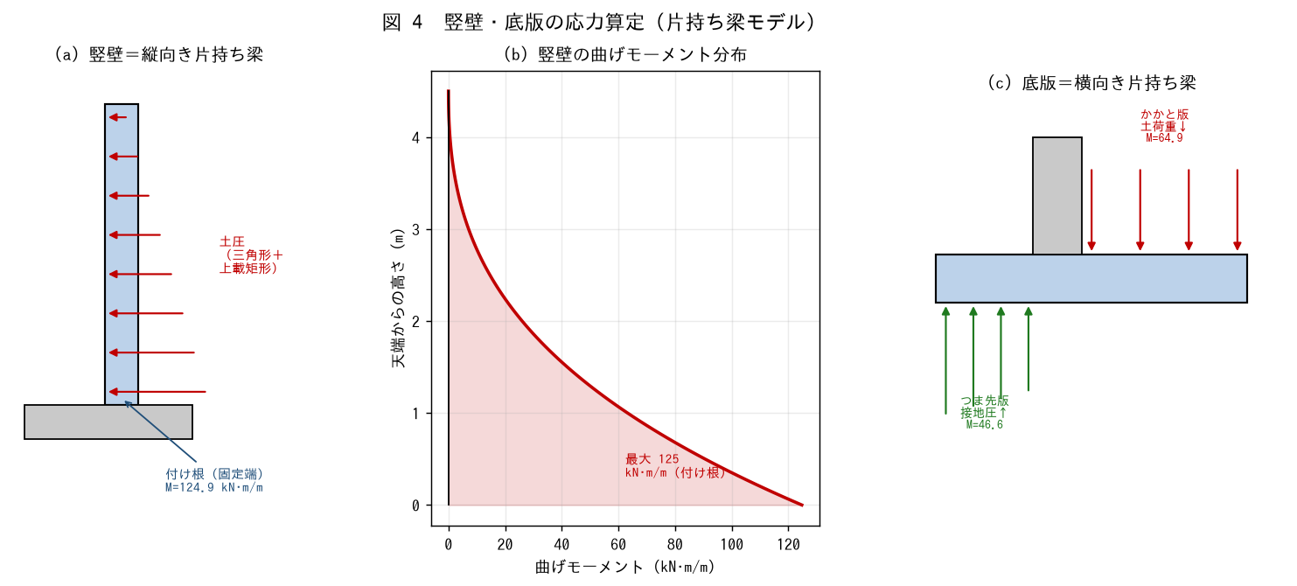

■ 問題 1 竪壁の応力（付け根）
竪壁を『縦向きの片持ち梁』とみなす。竪壁背面（高さ hw=4.5m）に作用する主働土圧により、付け根の曲げモーメント M と せん断力 V を求めよ。（Ka=0.333、γ=18、q=10、上載も考慮）

成分 | 式 | 値（記入）
自重土圧合力 | ½·Ka·γ·hw²
上載土圧合力 | Ka·q·hw
付け根 M | 自重分×hw/3 + 上載分×hw/2
付け根 V | 自重分 + 上載分

■ 問題 2 かかと版の応力
かかと版を『横向きの片持ち梁』とみなす。上から（背面土＋上載＋版自重）が下向き、下から接地圧が上向きに働く。正味の下向き荷重による付け根 M を求めよ（かかと張出し 1.7m、下向き w、接地圧の平均を差し引く）。

■ 問題 3 つま先版の応力
つま先版は『上向きの接地圧』が支配する片持ち梁。つま先張出し 1.0m の付け根 M を求めよ（接地圧の平均 − 版自重）。

■ 問題 4 どこが一番危険か
竪壁付け根・かかと版付け根・つま先版付け根の M を比較し、最も断面・配筋が厳しくなる部位を答えよ。また、それぞれ引張が生じる側（竪壁は背面側／かかと版は上側／つま先版は下側）を答え、主筋の配置位置を示せ。

6 排水と水圧非考慮
6 排水処理と水圧を非考慮とできる規定

■ 図 6 排水処理
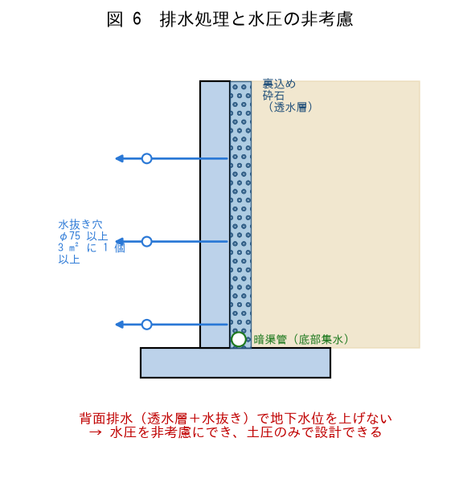

■ 問題 1 なぜ排水が重要か
背面に地下水が溜まると、土圧に加えて【 ① 】が作用する。水位が上がると全側圧は大きく増える（土圧は水中重量で減るが水圧が加算され正味で増加）。さらに凍結や【 ② 】のリスクもある。排水で地下水位を上げないことが擁壁の鉄則。

■ 問題 2 水圧を非考慮にできる条件
宅地造成等の基準では、擁壁背面に一定の排水措置を講じれば水圧を考慮しなくてよい。次の排水措置の要点を埋めよ。

措置 | 規定の目安（記入）
水抜き穴 | 内径 φ__mm 以上、壁面 __m² に 1 個以上
裏込め（透水層） | 水抜き穴の裏に__を設置（砕石・砂利）
地表面の処理 | 背面地表を__して雨水浸透を抑える

※ 具体の数値（φ75mm 以上・3m² に 1 個以上 等）は宅地造成等規制法施行令・各自治体の基準で確認すること。

■ 問題 3 排水しない場合の影響
排水を怠り地下水位が地表まで上がった場合、側圧はおよそ何倍になるか（土圧教材 No. 地下水位ケースを参照：土圧＋水圧で約 1.4 倍）。擁壁が転倒・崩壊した実例が多いことにも触れよ。

■ 問題 4 実務チェック
擁壁の排水ディテールで確認する項目を 3 つ挙げよ（水抜き穴の位置・数／裏込め透水層＋フィルター（目詰まり防止）／底部の集水暗渠／天端の水仕舞い）。

